0920
今日學習項目 | 類型 | 內容 | 心得
 | node.js應用 | web開發套件管理 | 以往需要使用CDN或手動下載的套件，藉由npm指令在終端機呼叫很方便
 | Scss引用 | *@import指令引用到scss表 | 第三方套件(如bootstrap)等多種樣式，可以繼承到自己的Scss統一處理不用多開表，很實用
 | 終端機指令 | 執行node的指令 | 幾行簡短的指令就可以迅速建置資料夾與Source檔案真的很便利

安裝第三方套件的指令

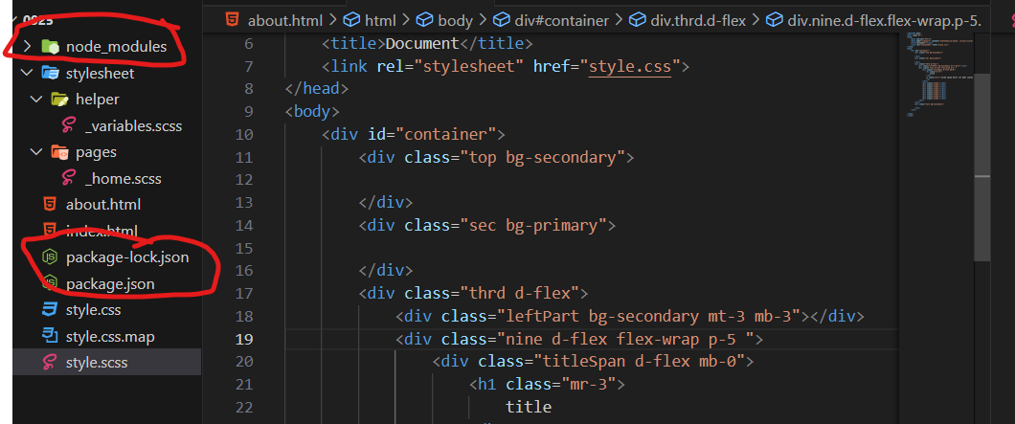
安裝好的模組化資源都在
node_modules內部

package-lock.json物件
可以查閱目前安裝那些套件
package.json物件則是
附帶除厝的功能

終端機用CMD比預期的還來的實用，省去複製CDN或是下載後將資料包存放到資料夾的動作，不過有時候使用後終端機畫面很雜，需要用cls指令清理一下

